3.觉醒道具
 | 道具编号 |  | 规格 | 备注
 | id | 一拳包装道具 |  |  | 物品参考图 | 参考图
1 | 111 | 大象花洒 | 80*80 | 无底图和边框的PNG图片
2 | 112 | 小孩的足球 | 80*80 | 无底图和边框的PNG图片
3 | 113 | 电视机 | 80*80 | 无底图和边框的PNG图片
4 | 114 | 药剂 | 80*80 | 无底图和边框的PNG图片
5 | 121 | 上班族公文包 | 80*80 | 无底图和边框的PNG图片
6 | 122 | 秋千 | 80*80 | 无底图和边框的PNG图片
7 | 123 | 闹钟 | 80*80 | 无底图和边框的PNG图片
8 | 124 | 上班族眼镜 | 80*80 | 无底图和边框的PNG图片
9 | 131 | 仙人掌 | 80*80 | 无底图和边框的PNG图片
10 | 132 | 龙虾火锅 | 80*80 | 无底图和边框的PNG图片 | 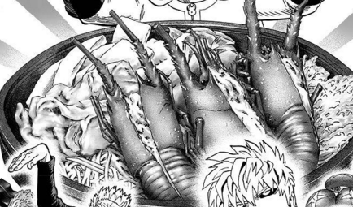 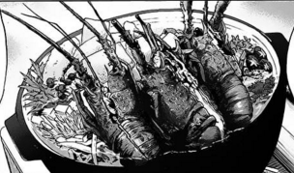
11 | 133 | 茶杯 | 80*80 | 无底图和边框的PNG图片
12 | 134 | 寿司 | 80*80 | 无底图和边框的PNG图片 | 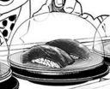
13 | 211 | 500元硬币 | 80*80 | 无底图和边框的PNG图片
14 | 212 | 博士的相框 | 80*80 | 无底图和边框的PNG图片 | 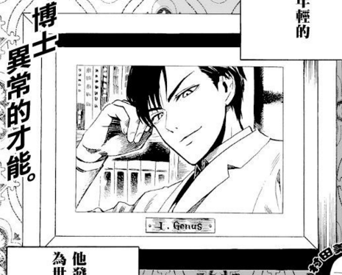
15 | 213 | 冲锋枪 | 80*80 | 无底图和边框的PNG图片 | 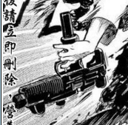
16 | 214 | 牙刷 | 80*80 | 无底图和边框的PNG图片
17 | 221 | 忍者手里剑 | 80*80 | 无底图和边框的PNG图片
18 | 222 | 举重杠铃 | 80*80 | 无底图和边框的PNG图片
19 | 223 | 乌冬面 | 80*80 | 无底图和边框的PNG图片 | 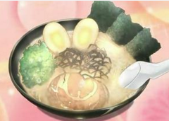 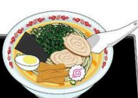
20 | 224 | 漫画书 | 80*80 | 无底图和边框的PNG图片
21 | 231 | 杰诺斯的行李 | 80*80 | 无底图和边框的PNG图片
22 | 232 | 拳击手套 | 80*80 | 无底图和边框的PNG图片
23 | 233 | 综合训练器械 | 80*80 | 无底图和边框的PNG图片 | 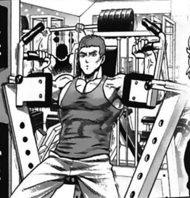 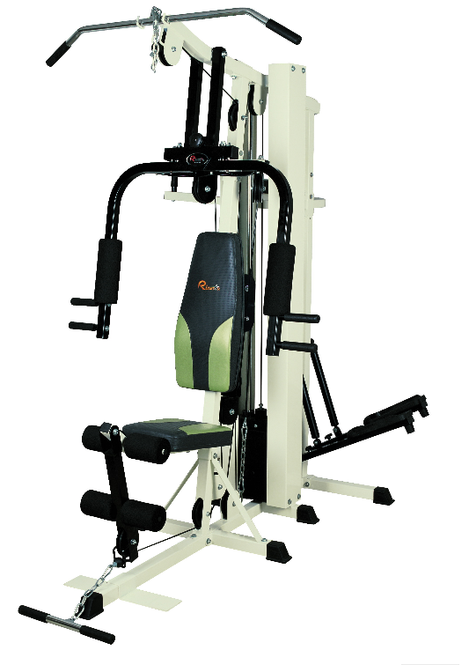
24 | 234 | 琦玉的汤锅 | 80*80 | 无底图和边框的PNG图片 | 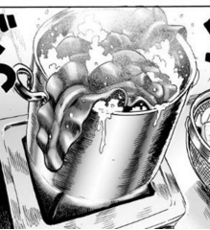
25 | 311 | 杰诺斯装备箱 | 80*80 | 无底图和边框的PNG图片 | 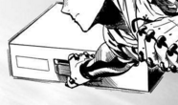
26 | 312 | 琦玉的蛀牙 | 80*80 | 无底图和边框的PNG图片
27 | 313 | 琦玉的便当 | 80*80 | 无底图和边框的PNG图片
28 | 321 | 闪电侠望远镜 | 80*80 | 无底图和边框的PNG图片 | 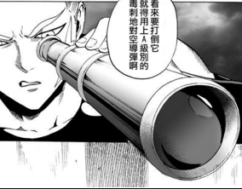
29 | 322 | 囚犯大铁球 | 80*80 | 无底图和边框的PNG图片 | 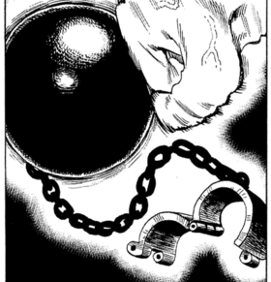 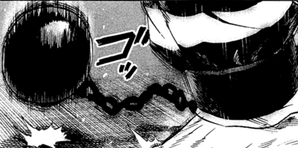
30 | 323 | 哑铃 | 80*80 | 无底图和边框的PNG图片
31 | 331 | 警察对讲机 | 80*80 | 无底图和边框的PNG图片
32 | 332 | 猪扒盖浇饭 | 80*80 | 无底图和边框的PNG图片
33 | 333 | 警察手枪 | 80*80 | 无底图和边框的PNG图片
34 | 411 | 睫毛夹 | 80*80 | 无底图和边框的PNG图片
35 | 412 | 吹雪大衣 | 80*80 | 无底图和边框的PNG图片 | 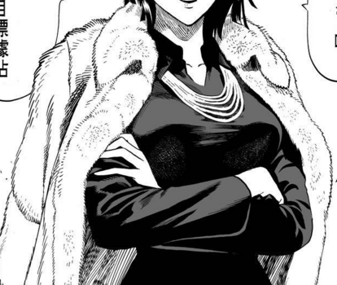
36 | 413 | PSP游戏机 | 80*80 | 无底图和边框的PNG图片
37 | 421 | 吹雪组轿车 | 80*80 | 无底图和边框的PNG图片
38 | 422 | 啤酒杯 | 80*80 | 无底图和边框的PNG图片
39 | 423 | 琦玉的假发 | 80*80 | 无底图和边框的PNG图片 | 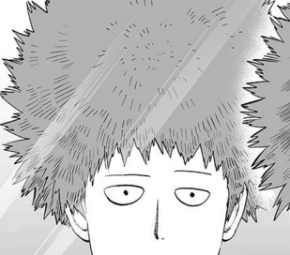 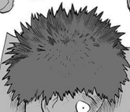
40 | 431 | 飞船的大门 | 80*80 | 无底图和边框的PNG图片
41 | 432 | 预言信 | 80*80 | 无底图和边框的PNG图片
42 | 433 | 索尼克发辫 | 80*80 | 无底图和边框的PNG图片 | 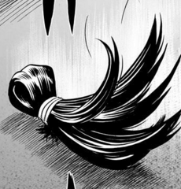
43 | 511 | 劫匪的钱袋 | 80*80 | 无底图和边框的PNG图片
44 | 512 | 海王的皇冠 | 80*80 | 无底图和边框的PNG图片 | 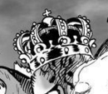
45 | 513 | 主持人麦克风 | 80*80 | 无底图和边框的PNG图片
46 | 521 | 笔记本电脑 | 80*80 | 无底图和边框的PNG图片
47 | 522 | 一叠钞票 | 80*80 | 无底图和边框的PNG图片 | 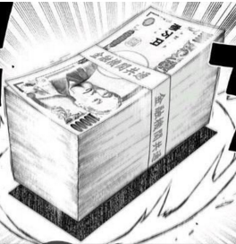
48 | 523 | 冲浪板 | 80*80 | 无底图和边框的PNG图片
49 | 531 | 兔子布偶 | 80*80 | 无底图和边框的PNG图片
50 | 532 | 空投降落伞 | 80*80 | 无底图和边框的PNG图片
51 | 533 | 飞船炮弹 | 80*80 | 无底图和边框的PNG图片 | 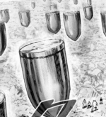
52 | 611 | 心跳姐妹游戏盘 | 80*80 | 无底图和边框的PNG图片 | 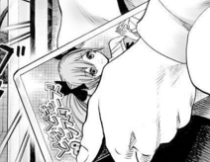
53 | 612 | 游戏手柄 | 80*80 | 无底图和边框的PNG图片
54 | 613 | 弯曲的汤勺 | 80*80 | 无底图和边框的PNG图片 | 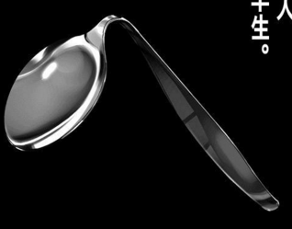 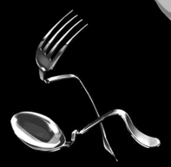
55 | 621 | 寻猫启事 | 80*80 | 无底图和边框的PNG图片
56 | 622 | 丑女人面具 | 80*80 | 无底图和边框的PNG图片
57 | 623 | 走失的猫咪 | 80*80 | 无底图和边框的PNG图片 | 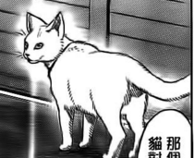
58 | 631 | 新型饮料 | 80*80 | 无底图和边框的PNG图片 | 